Тест-план
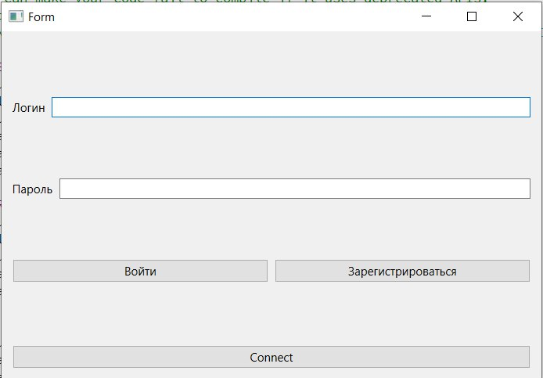
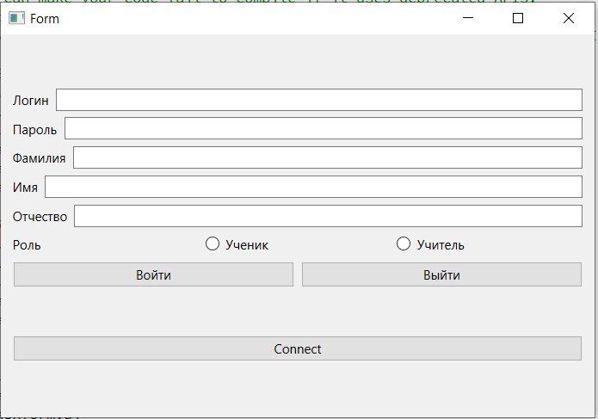
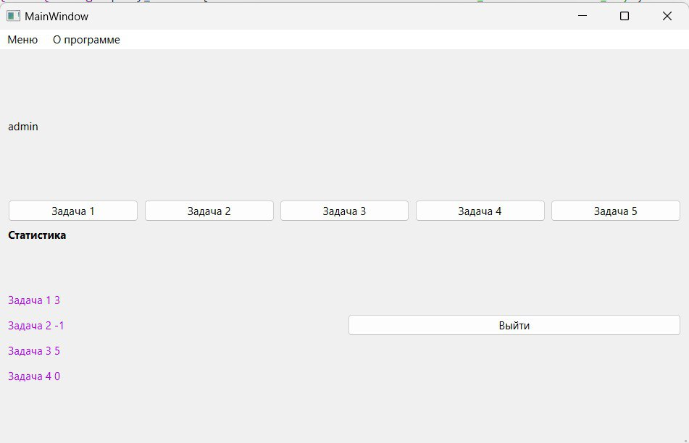
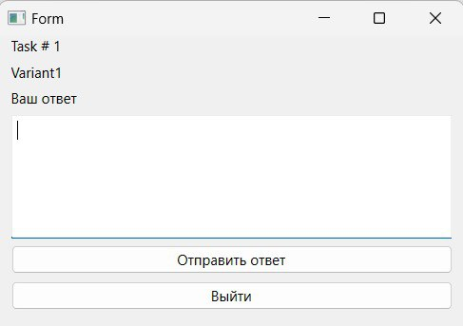
Тест план по системному тестированию

Цели доработки

Обеспечение корректного функционирования клиент-серверного приложения по решению задач

Важен критерий: задукоментированы все дефекты, исправлены все дефекты с приоритетом выше Critical

1 - самый высокий приоритет

Tasks | Область функционала | Приоритет | Стратегия тестирования | h | Риски | Статус | Аналитик | Разработчик | Тестировщик | FSD

 | Авторизация | 2 | Проверить правила заполнения полей логин/пароль, работу кнопок отмена и авторизация | 0.5 |  | В процессе | Богомолов | Трифонова | Трифонова | файлы с данными для тестирования

 | Регистрация | 3 | Полное покрытие | 0.5 |  | В процессе |  | Трифонова | Газарян

 | Кнопки заданий | 2 | Полное покрытие | 0.5 |  | В процессе |  | Трифонова | Синьковский

 | Форма заданий с условием задачи | 1 | Полное покрытие | 0.5 |  | В процессе |  | Трифонова | Богомолов

Итого |  |  |  | 2 |  | В процессе

